상품제안서
자개스페셜볼펜+완자문가죽명함지갑 | 상품코드: F08498

 |  |  |  |  |  | 02-412-0044 | www.easy1.co.kr
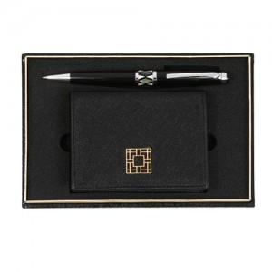

【상세/제작정보】 | .

【인쇄/포장옵션】 | 레이저, 불박 / 포장지포장

【공급단가】 | 수량 | 300~ | 500~ | 1,000~ | 3,000~
*VAT별도 | 단가 | 29,160원 | 28,080원 | 27,000원 | 25,920원

【상품 URL】 | https://dev.easy1.co.kr:443/src/goods_detail.php?gdno=8498

